Impact mapping
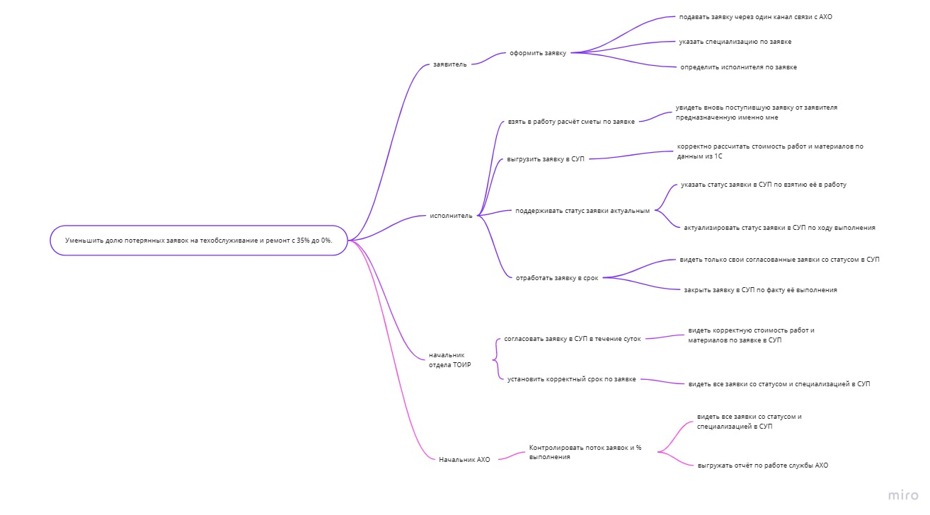

поддерживать актуальный статус заявки - > изменять статус заявки в системе

UML Use Case
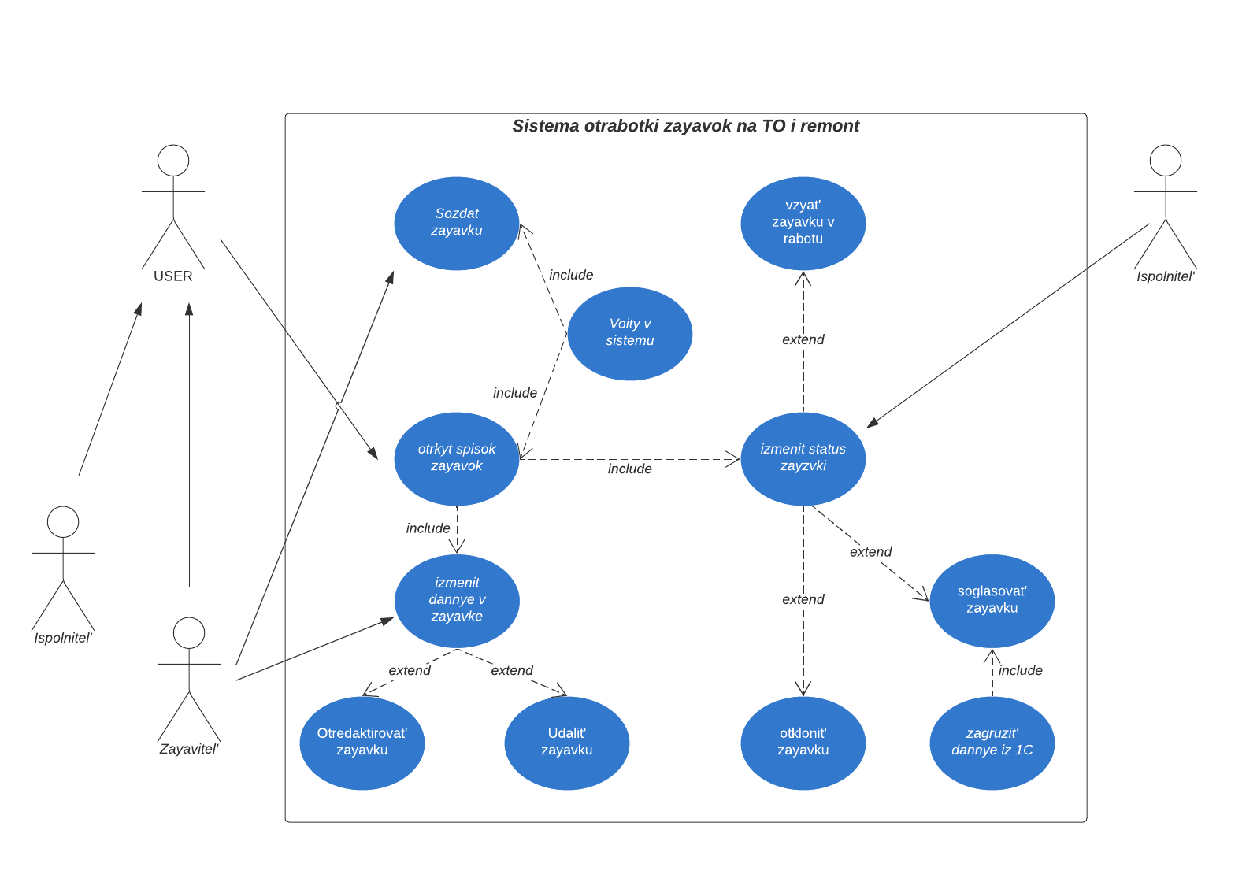

Контекстная диаграмма
Стоимость работ и материалов
Справочные данные
(по закрытым заявкам)
1С |  | СУП

Запрос на предоставление данных
Согласованные заявки
 | Система отработки заявок на ТО и ремонт

Модель данных
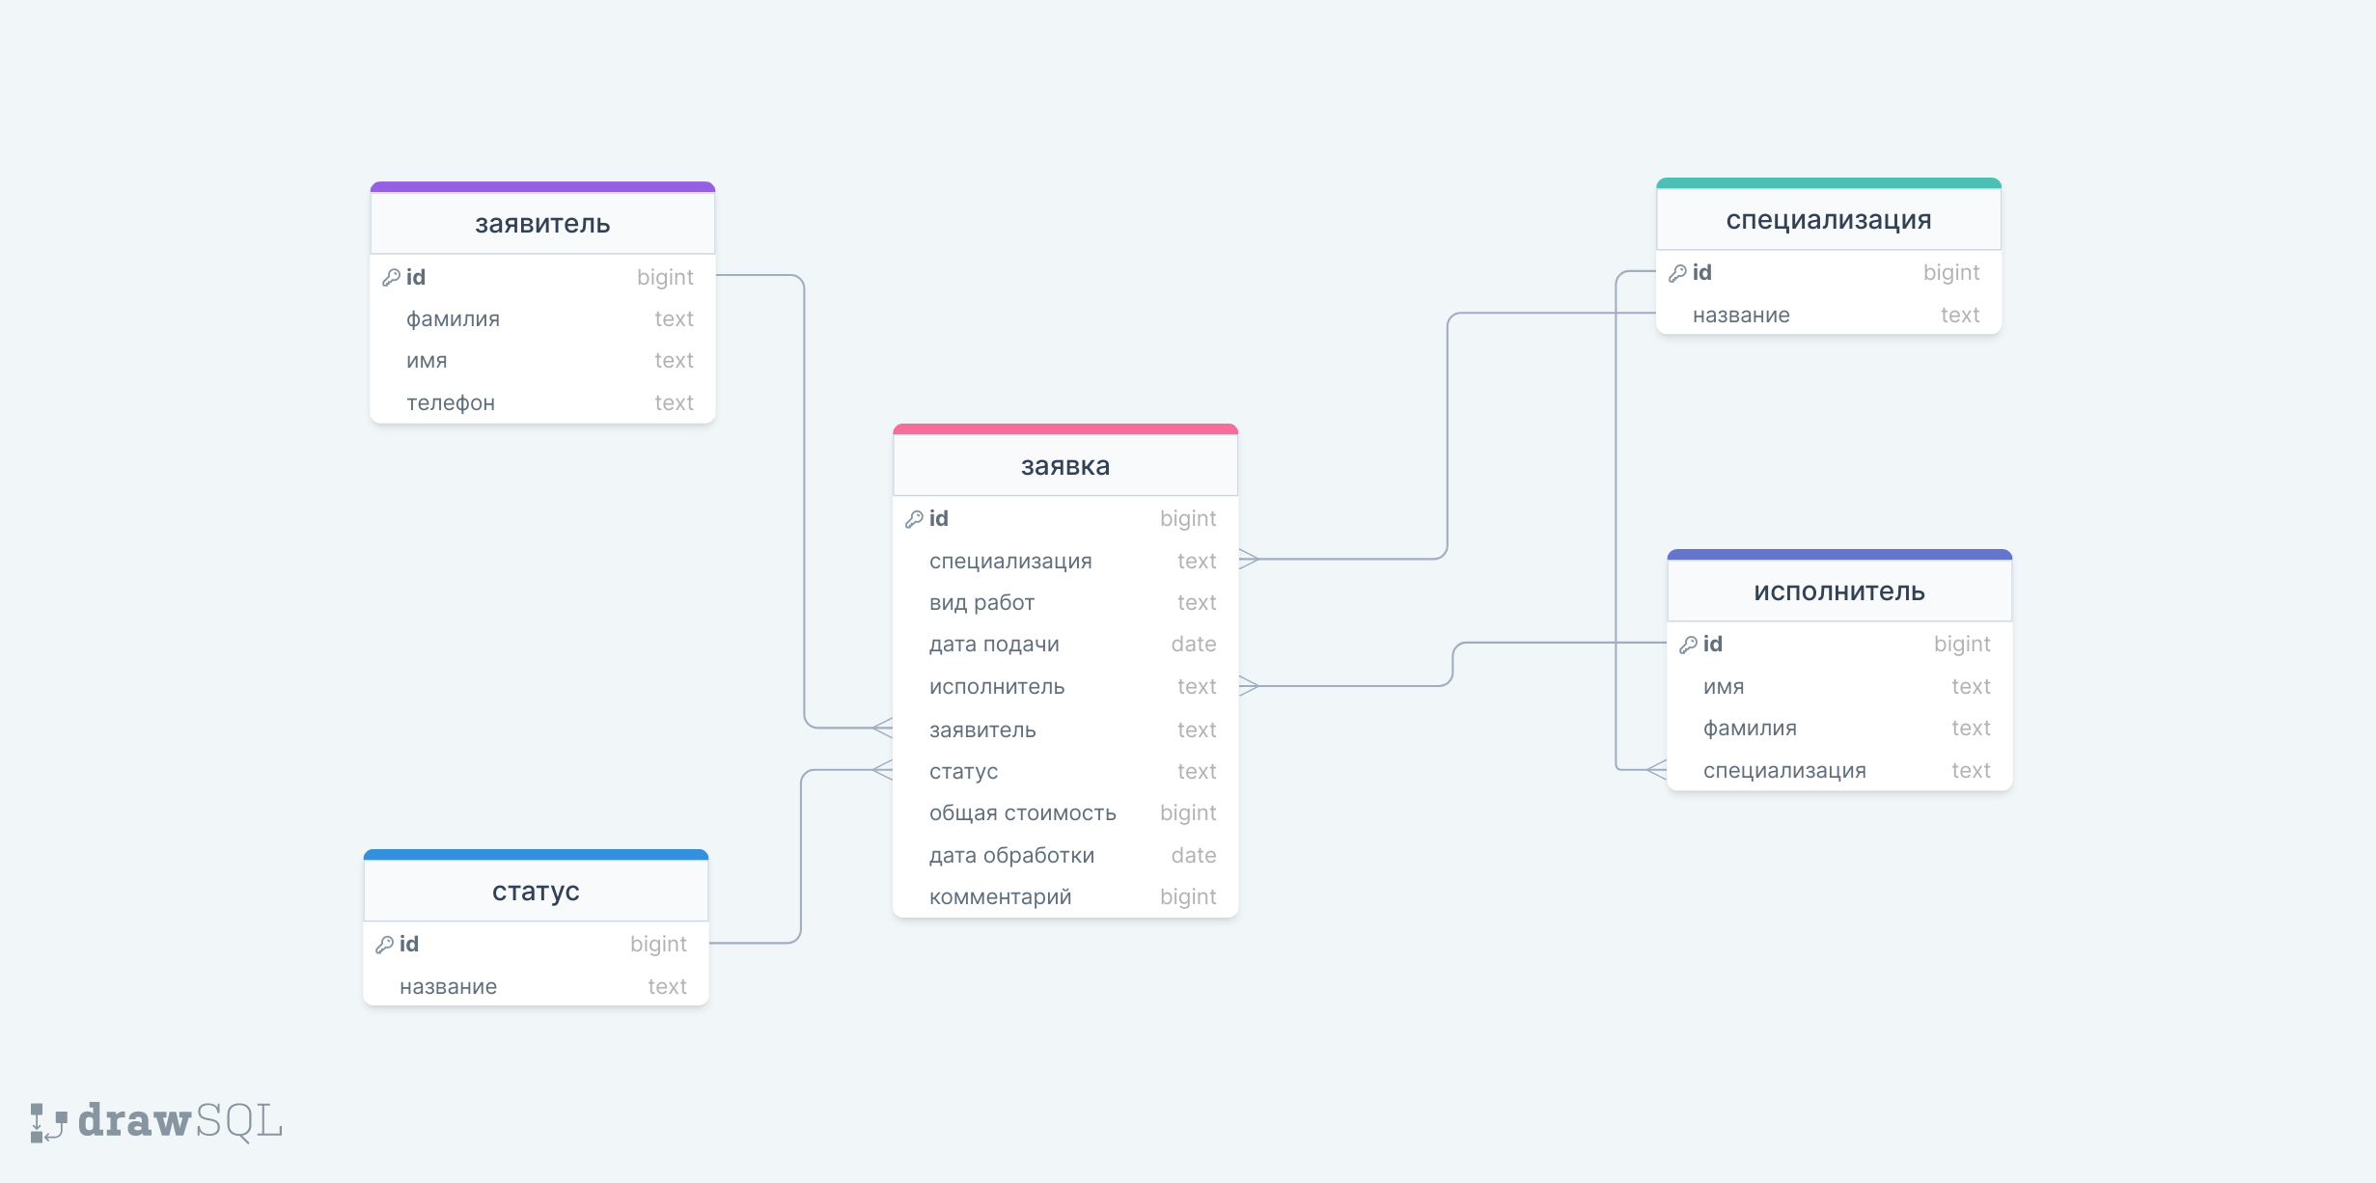
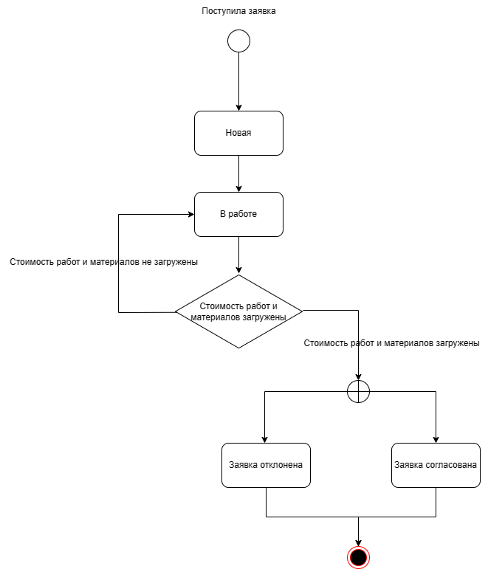

Сущность | Атрибут | Смысл атрибута | Тип данных | Сущность модели данных | Заявитель
Заявитель | фамилия | фамилия сотрудника, который подаёт заявку | текст |  | C | R | U | D | L
 | имя | имя сотрудника, который подаёт заявку | текст | Исполнитель | - | + | - | - | -
 | телефон | телефон сотрудника, который подаёт заявку | текст | Заявка | + | + | + | + | +
Исполнитель | имя | имя сотрудника, который отвечает за выполнение заявки | текст | Статус | + | + | + | + | +
 | фамилия | фамилия сотруднкиа, который отвечает за выполнение заявки | текст | Специализация | - | + | + | + | +
 | специализация | область компетенций сотрудника, который отвечает за заявки | текст
Заявка | специализация | область компетенций сотрудника, который отвечает за заявки | текст
 | вид работы | вид необходимых работ (ссылка на базу в 1С) | текст
 | дата подачи | дата, когда подавалась заявка | дата
 | исполнитель | сотрудник, который подал заявку (ссылка на сущность заявитель) | текст
 | заявитель | сотрудник, который отвечает за выполнение заявки (ссылка на сущность заявитель) | текст
 | статус | текущий статус по заявке | текст
 | общая стоимость | стоимость в денежных единицах (данные забираются из базы 1С исходя из значения атрибута "вид работы") | число
 | дата отработки | дата, кода заявка была отработана | дата
 | комментарий | любая дополнительная текстовая информация | текст
Статус | название | наименование статуса (ссылка на сущность заявка) | текст
Специализация | название | название специализации (ссылка на сущность исполнитель) | текст

